間伐材募金箱 注文書
 |  |  |  | このまま送信ください。

 | 公益社団法人 国土緑化推進機構 宛 （担当：総務） 【ＦＡＸ：03-3264-3974】

 |  |  |  |  |  |  | 令和 年 月 日

間伐材募金箱 注文書

 | ヒノキ間伐材を利用して製作していますので、緑の募金と間伐材利用促進をＰＲすることができます。
 | 仕様：「緑の募金シンボルマーク」焼印（焦茶色）／文字色「緑の募金」は緑、その他は黒／正面下に名入れ。
正面
右側面
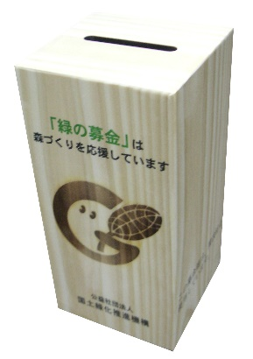
「緑の募金」は
森づくりを応援しています
Ｈ２００㎜
底面

この募金箱は、間伐材を使用しています。
（公社）○○緑化推進委員会
Ｄ１００㎜
４ヶ所ネジ留め
２ヶ所切込み
名入れ（下欄にご記入ください）
Ｗ１００㎜

 | お名前(社名･団体名） |  |  |  |  |  | ご担当
 | 請求書宛名 ※上記と異なる場合、ご記入ください。
 | 電話番号 |  |  | ＦＡＸ |  |  | E-mail
住 所 |  | 〒 -
 |  |  | 都・道・府・県

お届け先 ※上記と異なる場合、 ご記入下さい。 |  | 〒 -
 |  |  | 都・道・府・県

 | 名入れ 記入欄 |  |  |  | 単価 (税別） |  | 数量 |  | 小計
 |  |  |  |  |  | 円 |  | 個 |  | 円
 | ● 代金は後払いです。納品後、請求書を発行しますので郵便振替または銀行振込で送金ください。 誠に恐れ入りますが、送金手数料はご負担をお願い致します。

 | 《 お申込み・お問い合わせ先 》
 | 〒102-0093 東京都千代田区平河町2-7-4 砂防会館別館5階
 | 公益社団法人 国土緑化推進機構 （担当：総務部）
 | 電話：03-3262-8451/ FAX：03-3264-3974
 | http://www.green.or.jp/

